コンポーネント
コンポーネント ID | コンポーネント名 | 種別 | 活性/非活性 | 表示/非表示 | 初期値 | 入力制約 | 関連項目 | イベントNo.
1 | アプリのタイトル | ImageView | 非活性 | 表示 | - | - | - | -
2 | STARTボタン | Button | 活性 | 表示 | - | タップ | - | 1

TOP画面

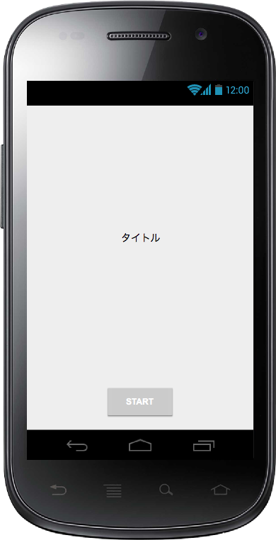

ID:01

ID:02

レイアウト設計
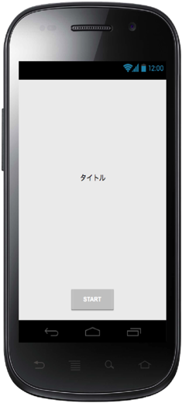
コンポーネント名 | Layouts | View | ID | 位置
アプリのタイトル | LinearLayout(Vertical) | Image View | title | 中央付近
STARTボタン |  | Button | start | 中央下部

